全体図
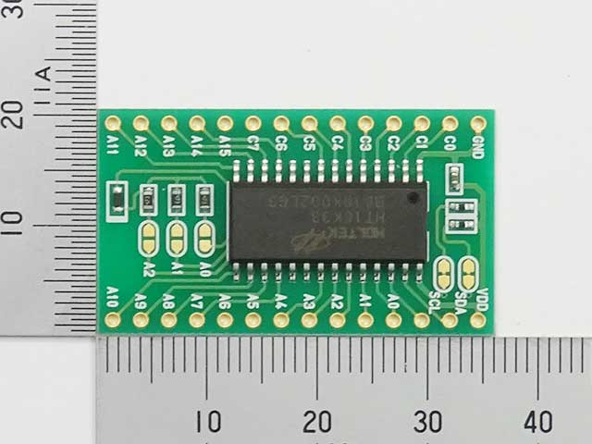
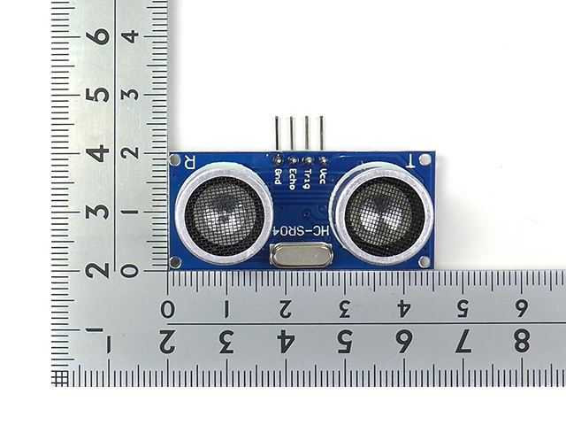
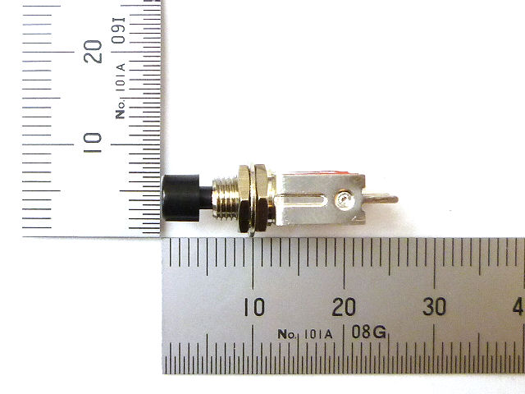
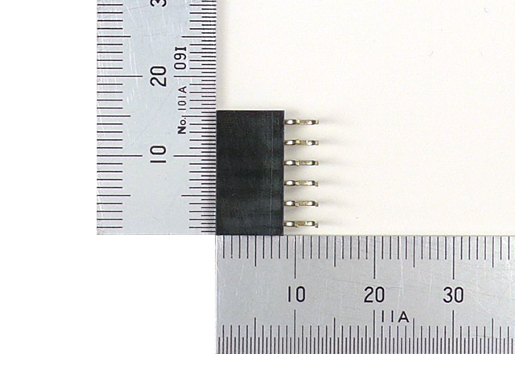
 | 7seg制御IC使い方
 | https://kitsuneblg.com/2021/10/16/16x8%E3%83%9E%E3%83%88%E3%83%AA%E3%82%AF%E3%82%B9led%E3%83%89%E3%83%A9%E3%82%A4%E3%83%90%E3%83%A2%E3%82%B8%E3%83%A5%E3%83%BC%E3%83%AB%EF%BC%88ht16k33%EF%BC%89%E3%82%92%E4%BD%BF%E3%81%A3%E3%81%A6/

本デバイスは「動作することを」を目的としたプロトタイプであり，デザインは気にしていない．


■IC用のピンに関して
背が高いとダサいため，
ロープロファイル品(背の低いもの)を
使用する

←下向きのため，画像を反転している
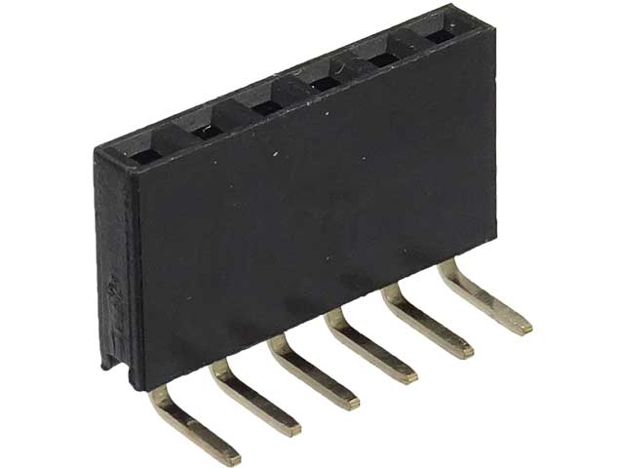

基板カット
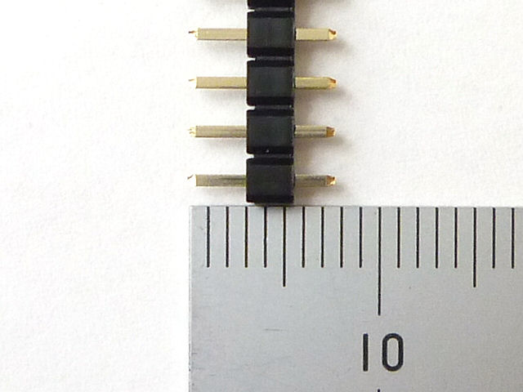
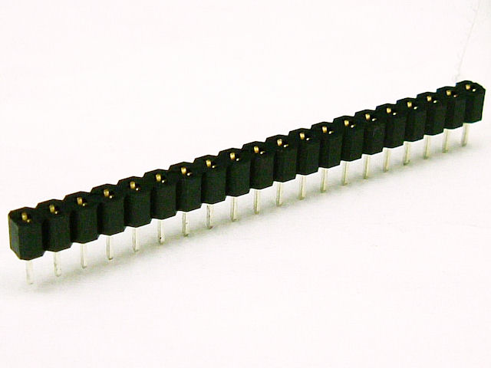

L型のメスピンで接続する
(4ピンは売ってないため
カットする)

カソードコモン

■裏面
配線数が多いため，
エナメル線で実装する

■シリアル通信
PCと繋げる

■スイッチ用ピン
2*4を用いる
(1*8は場所確保できない)
※配線が見えないように裏面に実装する

■スイッチ
Arduino内蔵の
プルアップ抵抗を使用

回路図
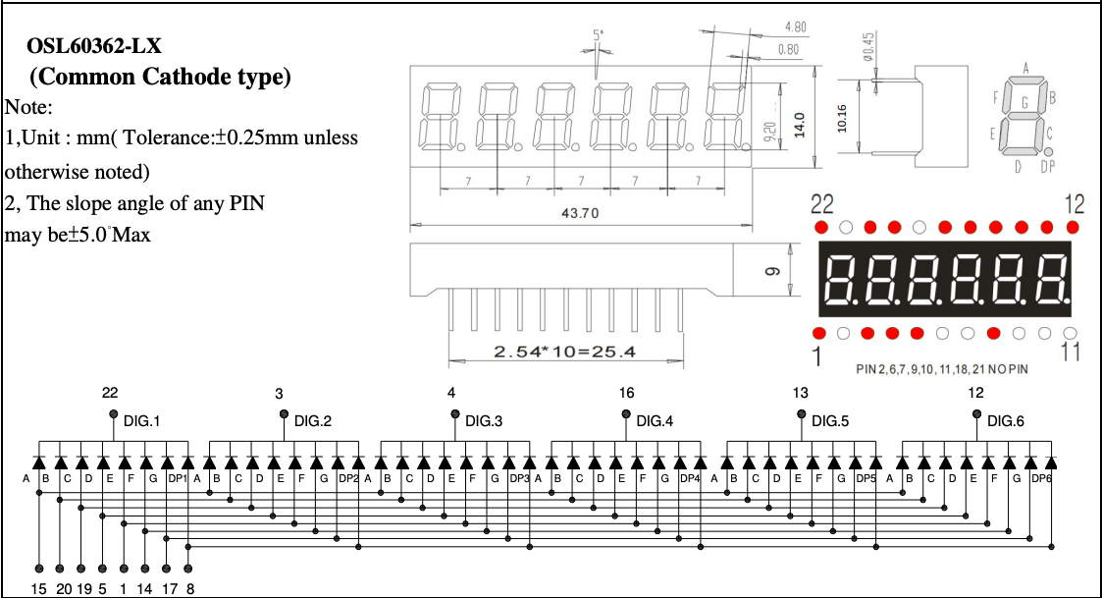

A0~A7
→7seg A側 A~G, DP1
(7seg 15, 20, 19, 5, 1, 14, 17, 8)

C0~C5
→7seg K側 DIG.1~6
(7seg 22, 3, 4, 16, 13, 12)

A4:SDA
A5:SCL

SW1~4
→D6~9

SW1
SW2
SW3
SW4

I_F
address：0x70
7SEG 0

7SEG 1
address：0x74

address：0x72
7SEG 2

SW 0
SW 1
SW 2
SW 3

